Schedule
Rund um Island und schottische Highlights
AMR132 | 17 Tage | 26.04.2025 - 13.05.2025

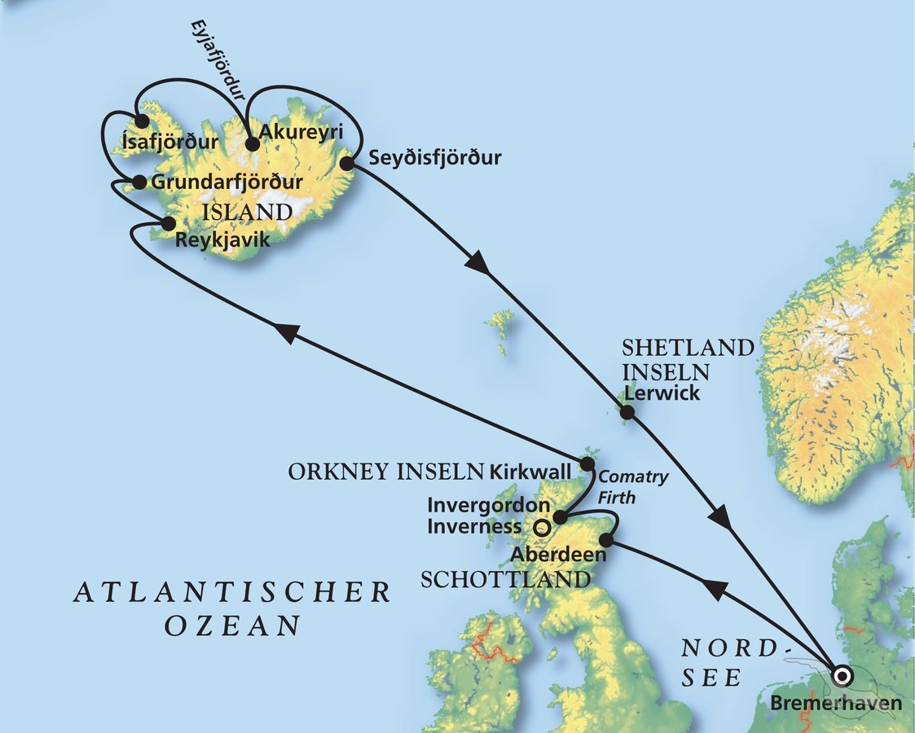
D | Date | Day | A/B/C | STA | STD | Port | Port Code
1 | 26-Apr-25 | 2025-04-26 | B | 9:00:00 | 19:00:00 | BREMERHAVEN | DEBRV
2 | 27-Apr-25 | 2025-04-27 | C | - | - | At Sea | -
3 | 28-Apr-25 | 2025-04-28 | B | 8:00:00 | 18:00:00 | Aberdeen | GBABD
4 | 29-Apr-25 | 2025-04-29 | B | 8:00:00 | 20:00:00 | Invergordon | GBIVG
5 | 30-Apr-25 | 2025-04-30 | B | 8:00:00 | 18:00:00 | Kirkwall, Orkney Isles | GBKWL
6 | 1-May-25 | 2025-05-01 | C | - | - | At Sea | -
7 | 2-May-25 | 2025-05-02 | C | - | - | At Sea | -
8 | 3-May-25 | 2025-05-03 | B | 8:00:00 | - | Reykjavik | ISREY
9 | 4-May-25 | 2025-05-04 | B | - | 20:00:00 | Reykjavik | ISREY
10 | 5-May-25 | 2025-05-05 | A/B | 8:00:00 | 18:00:00 | Grundarfjordur | ISGRF
11 | 6-May-25 | 2025-05-06 | A/B | 8:00:00 | 18:00:00 | Isafjordur | ISISA
12 | 7-May-25 | 2025-05-07 | B | 12:00:00 | - | Akureyri | ISAKU
13 | 8-May-25 | 2025-05-08 | B | - | 14:00:00 | Akureyri | ISAKU
14 | 9-May-25 | 2025-05-09 | A/B | 9:00:00 | 19:00:00 | Seydisfjordur | ISSEY
15 | 10-May-25 | 2025-05-10 | C | - | - | At Sea | -
16 | 11-May-25 | 2025-05-11 | B | 8:00:00 | 17:00:00 | Lerwick, Shetland Isles | GBLER
17 | 12-May-25 | 2025-05-12 | C | - | - | At Sea | -
- | 13-May-25 | 2025-05-13 | B | 9:00:00 | 18:00:00 | BREMERHAVEN | DEBRV

